CÁLCULO DO FATOR DE DEMANDA
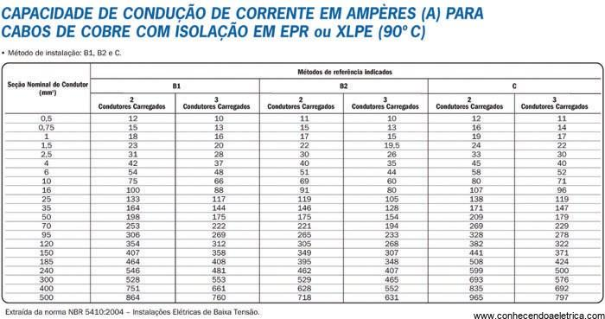
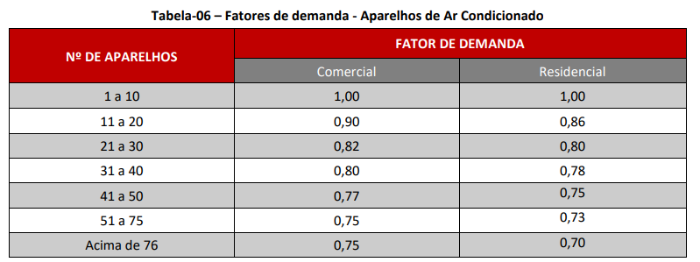
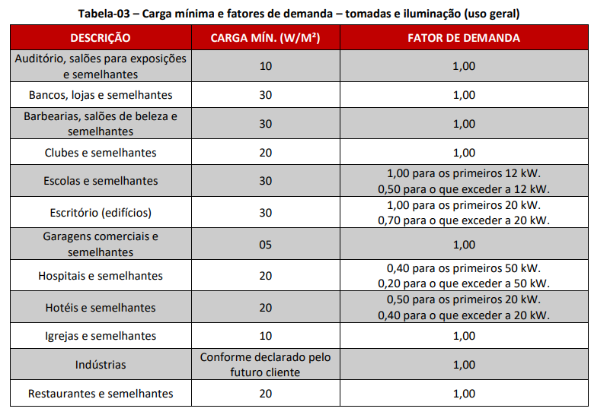
 | Coeficiente de demanda | Carga instalada | Fator de potencia | Demanda |  |  | Professor
Tomadas e iluminação | 1 | 51520 | 0.92 | 56000.00 | Numero de Lotes | 8
Ar Condicionado | 0.8 | 56000 | 0.92 | 48695.65 | Tomada e iluminação por lote | 6440 | Demanda geral | 80551
 |  |  |  |  | Quantidade de Ar por lote | 5
 | Demanda total | 104695.65 | VA | 4x 500mm² | Ar condicionado por lote | 7000 |  | 211.40

 |  |  |  |  | Total de Ar | 40

